受講の申込みについて
 |  |  |  |  |  |  | 別添２
受講の申し込みについて
・以下のアドレス（リンク）もしくはＱＲコードからＷｅｂ受付フォームより、受付期間内に申込みをお願いします。 ・電話、ＦＡＸ、メールによる受付は行いません。 ・申込み受付が完了すると回答のコピーが指定したアドレスにメールで送信されます。 ・受付期間中の受講可否のお問い合わせはお控え下さい。 ・Ｇｏｏｇｌｅアカウントへのログインは不要です。

直近の日程（受付期間外及び受付を締め切ったものには入力出来ません）

実施日 |  |  | 申込受付期間
第1回 | 2026-05-26 | (火) | 2026-04-13 | (月) | ～ | 2026-05-14 | (木)

一日コース |  |  | https://docs.google.com/forms/d/e/1FAIpQLSfcCdShtdNC7Kvm9OehcpFF-4OSWmI2ttBfNNUX-pnYHmnvZw/viewform?vc=0&c=0&w=1&flr=0&usp=mail_form_link |  |  | 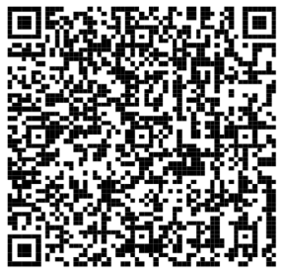

午後コース |  |  | https://docs.google.com/forms/d/e/1FAIpQLSeJJv0DyE-jsfPP6N6maLHOMdLV9Vo3L08CKTsMd9lAjzgPrg/viewform?vc=0&c=0&w=1&flr=0&usp=mail_form_link |  |  | 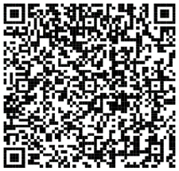

第2回 | 2026-06-16 | (火) | 2026-05-18 | (月) | ～ | 2026-06-05 | (金)

一日コース |  |  | https://docs.google.com/forms/d/1ElCqQB9FM6z6BrmAehHgfmVqqoMj6At7t5xMPOROXT4/edit |  |  | 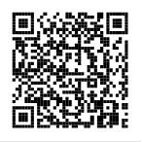

午後コース |  |  | https://docs.google.com/forms/d/1L-m-I3qAi36jdXJpNdgZ6es7GQiNpf9xZXPidgn2LVQ/edit |  |  | 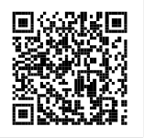

第3回 | 2026-08-31 | (月) | 2026-07-01 | (水) | ～ | 2026-08-04 | (火)

一日コース |  |  | https://docs.google.com/forms/d/e/1FAIpQLScTHTpy_QaBbdCqgrIc9w_QJ1PQ2izzIkoeEwtQ66e9VrXZvQ/viewform?vc=0&c=0&w=1&flr=0&usp=mail_form_link |  |  | 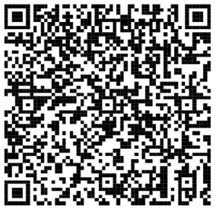

午後コース |  |  | https://docs.google.com/forms/d/e/1FAIpQLSfiUFbCeZFkElpPoFGSs0gitW7d1hVj01vnMZPRJIPbcky9nQ/viewform?vc=0&c=0&w=1&flr=0&usp=mail_form_link |  |  | 